Лист1
ополнить диаграмму состояний и переходов калькулятора недостающими стрелочками, написать тесты для покрытия диаграммы состояний и переходов. В диаграмме должны быть операции и состояния:
вкл/выкл
смена типа калькулятора (обычный, расширенный)
состояние экрана калькулятора (ноль/введено значение)
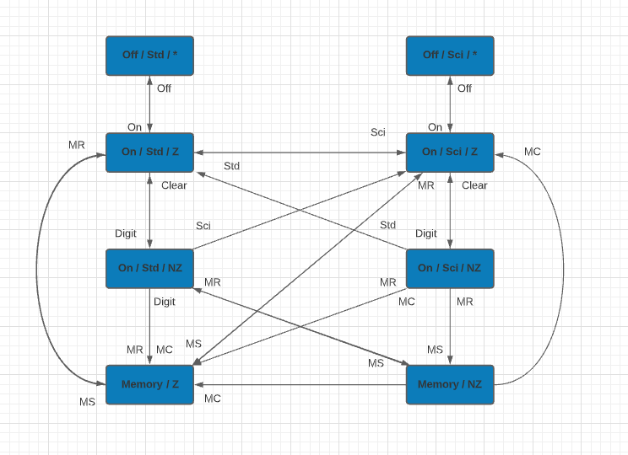
состояния памяти (MR, MS) |  |  |  | Д

№ цепочки | № тест-кейса | Действия | Ожидаемый результат
1 | 1 | Включить калькулятор | Калькулятор включен в обыкновенном режиме, на экране ноль
 | 2 | Перевести калькулятор в инженерный режим | Калькулятор переведен в инженерный режим, на экране ноль
 | 3 | Выключить калькулятор | Калькулятор выключен в инженерном режиме
 | 4 | Включить калькулятор | Калькулятор включон в инженерном режиме, на экране ноль
 | 5 | Перевести калькулятор в обычный режим | Калькулятор переведен в обычный режим, на экране ноль
 | 6 | Выключить калькулятор | Калькулятор выключен в обычном режиме
 | 7 | Включить калькулятор | Калькулятор включен в обычном режиме, на экране ноль
2 | 1 | Ввести ненулевое значение А | Калькулятор включен в обычном режиме, на экране значение А
 | 2 | Перевести калькулятор в инженерный режим | Калькулятор переведен в инженерный режим, на экране ноль
 | 3 | Ввести ненулевое значение B | Калькулятор включен в инженерном режиме, на экране введенное значение B
 | 4 | Удалить введенное значение | Калькулятор включен в инженерном режиме, на экране ноль
 | 5 | Перевести калькулятор в обычный режим | Калькулятор переведен в обычный режим, на экране ноль
 | 6 | Ввести ненулевое значение C | Калькулятор включен в обычном режиме, на экране введенное значение C
 | 7 | Удалить введенное значение | Калькулятор включен в обычном режиме, на экране ноль
3 | 1 | Перевести калькулятор в инженерный режим | Калькулятор переведен в инженерный режим, на экране ноль
 | 2 | Ввести ненулевое значение D | Калькулятор включен в инженерном режиме, на экране значение D
 | 3 | Перевести калькулятор в обычный режим | Калькулятор переведен в обычный режим, на экране ноль
4 | 1 | Ввести ненулевое значение E | Калькулятор включен в обычном режиме, на экране значение E
 | 2 | Нажать кнопку MR | Калькулятор включен в обычном режиме, на экране 0
5 | 1 | Ввести ненулевое значение F | Калькулятор включен в обычном режиме, на экране значение F
 | 2 | Нажать кнопку MR | Калькулятор включен в обычном режиме, на экране 0
 | 3 | Нажать кнопку MR | Калькулятор включен в обычном режиме, на экране 0
6 | 1 | Ввести ненулевое значение G | Калькулятор включен в обычном режиме, на экране значение G
 | 2 | Нажать кнопку MС | Калькулятор включен в обычном режиме, на экране 0
 | 3 | Нажать кнопку MR | Калькулятор включен в обычном режиме, на экране 0
7 | 1 | Ввести ненулевое значение Н | Калькулятор включен в обычном режиме, на экране значение Н
 | 2 | Нажать кнопку МS | Значение H записано в память, на экране значение Н
 | 3 | Ввести ненулевое значение I | Калькулятор включен в обычном режиме, на экране значение I
 | 4 | Нажать кнопку MR | Калькулятор включен в обычном режиме, на экране значение H
8 | 1 | Ввести ненулевое значение J | Калькулятор включен в обычном режиме, на экране значение J
 | 2 | Нажать кнопку МS | Значение J записано в память, на экране значение J
 | 3 | Нажать кнопку MC | Значение J удалено из памяти, на экране значение J
 | 4 | Нажать кнопку MR | Калькулятор включен в обычном режиме, на экране 0
9 | 1 | Ввести ненулевое значение K | Калькулятор включен в обычном режиме, на экране значение K
 | 2 | Нажать кнопку MC | Значение K удалено из памяти, на экране значение K
 | 3 | Нажать кнопку MR | Калькулятор включен в обычном режиме, на экране 0
10 | 1 | Ввести ненулевое значение L | Калькулятор включен в обычном режиме, на экране значение L
 | 2 | Нажать кнопку МS | Значение L записано в память, на экране значение L
 | 3 | Ввести ненулевое значение M | Калькулятор включен в обычном режиме, на экране значение M
 | 4 | Нажать кнопку МS | Значение M записано в память, на экране значение M
 | 5 | Ввести ненулевое значение N | Калькулятор включен в обычном режиме, на экране значение N
 | 6 | Нажать кнопку MR | Калькулятор включен в обычном режиме, на экране значение М
11 | 1 | Выключить калькулятор | Калькулятор выключен в обычном режиме
 | 2 | Включить калькулятор | Калькулятор включен в обычном режиме, на экране ноль
 | 3 | Перевести калькулятор в инженерный режим | Калькулятор переведен в инженерный режим, на экране ноль
 | 4 | Ввести ненулевое значение O | Калькулятор включен в инженерном режиме, на экране значение O
 | 5 | Нажать кнопку MR | Калькулятор включен в инженерном режиме, на экране 0
12 | 1 | Ввести ненулевое значение P | Калькулятор включен в инженерном режиме, на экране значение P
 | 2 | Нажать кнопку MR | Калькулятор включен в инженерном режиме, на экране 0
 | 3 | Нажать кнопку MR | Калькулятор включен в инженерном режиме, на экране 0
13 | 1 | Ввести ненулевое значение Q | Калькулятор включен в инженерном режиме, на экране значение Q
 | 2 | Нажать кнопку MС | значение Q удалено из памяти, на экране значение Q
 | 3 | Нажать кнопку MR | Калькулятор включен в инженерном режиме, на экране 0
14 | 1 | Ввести ненулевое значение R | Калькулятор включен в инженерном режиме, на экране значение R
 | 2 | Нажать кнопку МS | Значение R записано в память, на экране значение R
 | 3 | Ввести ненулевое значение S | Калькулятор включен в инженерном режиме, на экране значение S
 | 4 | Нажать кнопку MR | Калькулятор включен в инженерном режиме, на экране значение S
15 | 1 | Ввести ненулевое значение T | Калькулятор включен в инженерном режиме, на экране значение T
 | 2 | Нажать кнопку МS | Значение T записано в память, на экране значение T
 | 3 | Нажать кнопку MC | Значение T удалено из памяти, на экране значение T
 | 4 | Нажать кнопку MR | Калькулятор включен в инженерном режиме, на экране 0
16 | 1 | Ввести ненулевое значение U | Калькулятор включен в инженерном режиме, на экране значение U
 | 2 | Нажать кнопку MC | Значение U удалено из памяти, на экране значение U
 | 3 | Нажать кнопку MR | Калькулятор включен в инженерном режиме, на экране 0
17 | 1 | Ввести ненулевое значение W | Калькулятор включен в инженерном режиме, на экране значение W
 | 2 | Нажать кнопку МS | Значение W записано в память, на экране значение W
 | 3 | Ввести ненулевое значение X | Калькулятор включен в инженерном режиме, на экране значение X
 | 4 | Нажать кнопку МS | Значение X записано в память, на экране значение X
 | 5 | Ввести ненулевое значение Y | Калькулятор включен в инженерном режиме, на экране значение Y
 | 6 | Нажать кнопку MR | Калькулятор включен в инженерном режиме, на экране значение X

